Evidencias
Casopr_UNIT_01
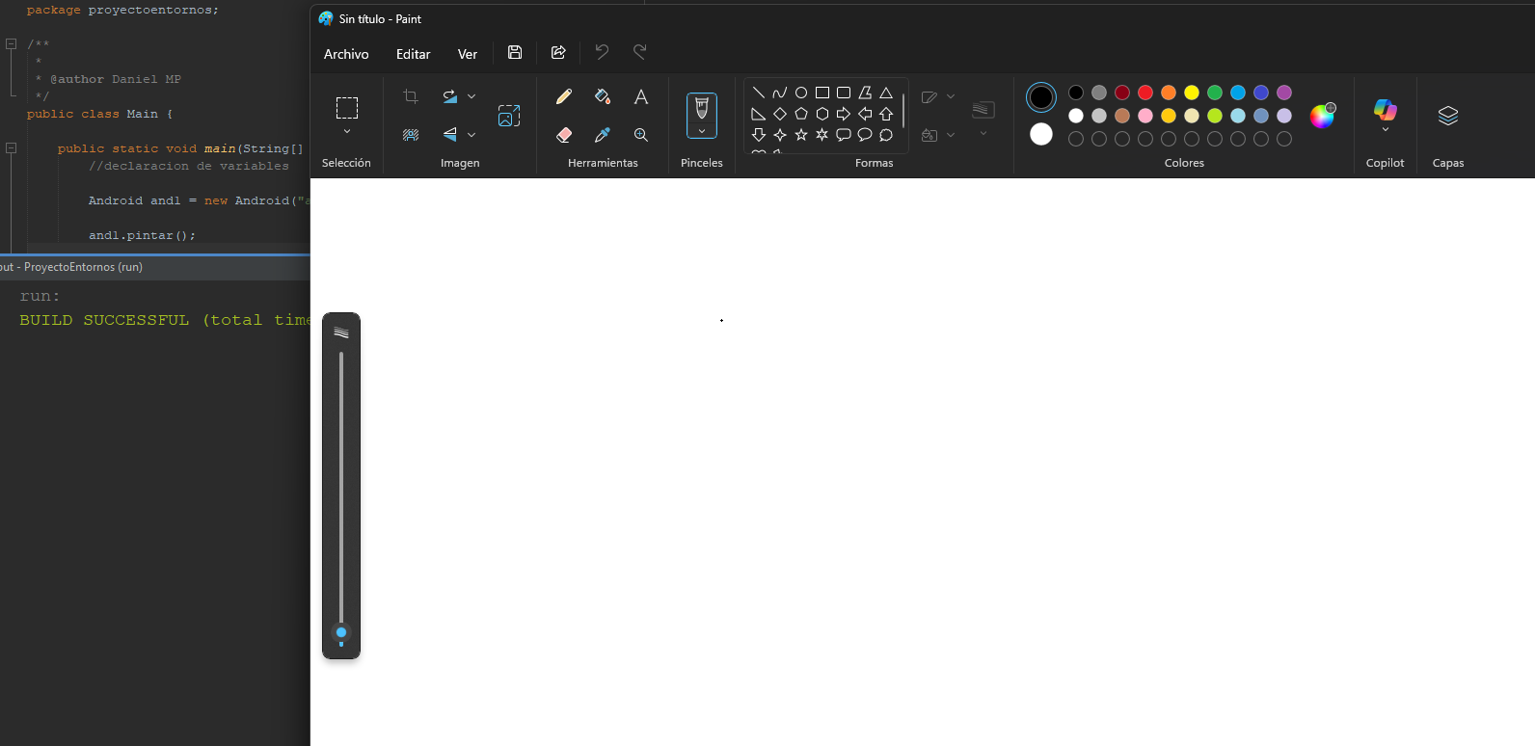

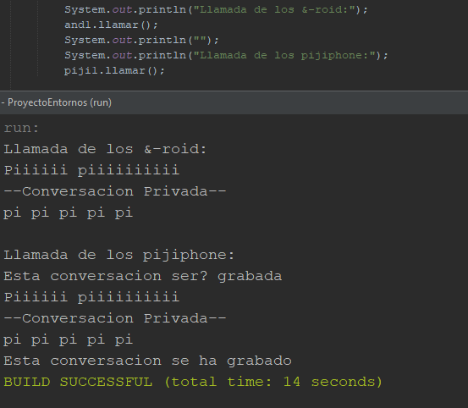
Casopr_UNIT_02

Casopr_UNIT_03
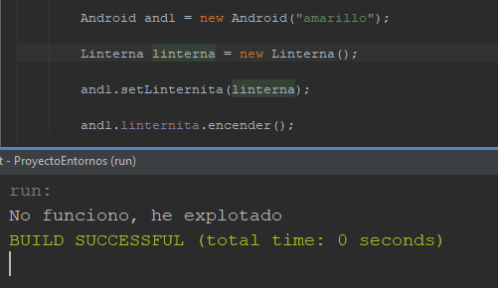

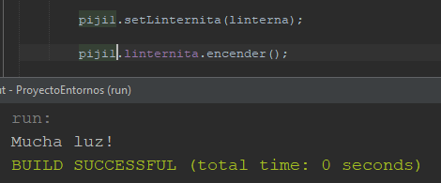
Casopr_UNIT_04

Casopr_UNIT_05

